关系图
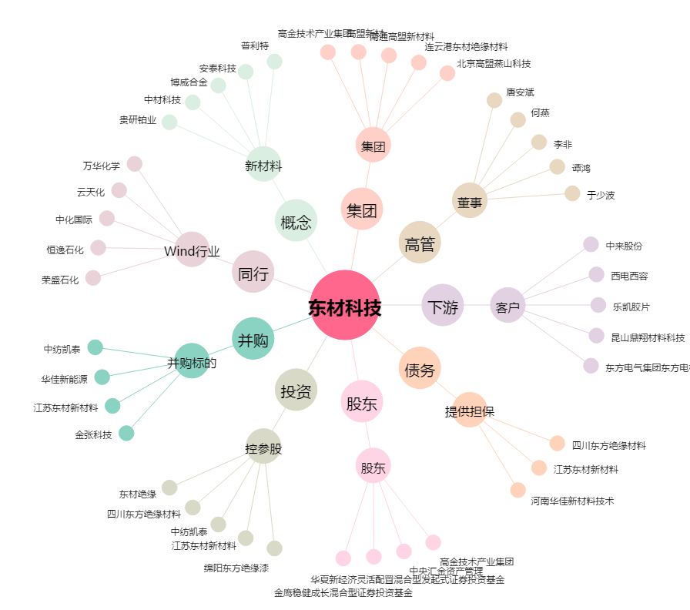
东材科技[601208.SH] - 关系概览图

